Лист1
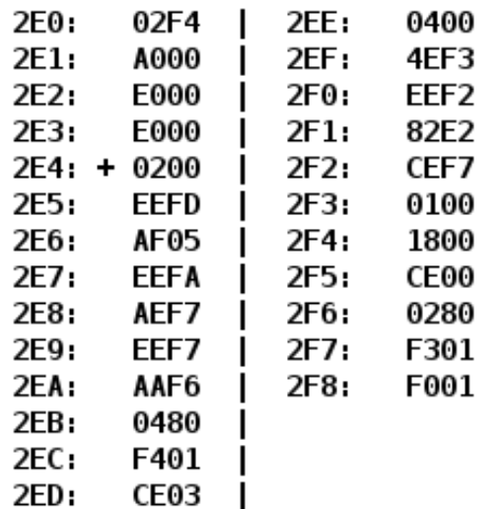
 |  |  |  | 098: | 609A | Команда | Мнемоника | Комментарий | AC | 98 | 99 | 09A | 0A3 | 0A4
 |  |  |  | 099: | Y | Начальное состояние |  |  | 0 | X | Y | Z | 0 | X
Адрес | Команда | Мнемоника | Комментарий | 09A: | Z | A099 | LD 099 | Загрузка ячейки памяти 099 в аккамулятор | Y | X | Y | Z | 0 | X
2E4 | 0200 | CLA | очистка аккамулятора | 09B: | A099 | 2098 | AND 098 | Вычесление логического И значения аккамуляора с значения ячейки 098 | Y&X | X | Y | Z | 0 | X
2E5 | EEFD | ST 2E3 | Загрузка аккамулятора (0) в адрес 2E3 | 09C: | 2098 | E0A3 | ST 0A3 | Запись значения аккамулятора в йчейку памяти 0A3 | Y&X | X | Y | Z | Y&X | X
2E6 | AF05 | LD FO5 | Загрузка в аккамулятор (прямая загрузка) (загрузка счетчика) | 09D: | 609A | 0200 | CLA | Очистка (хапись 0) аккамулятора | 0 | X | Y | Z | Y&X | X
2E7 | EEFA | ST 2E2 | Загрузка аккамулятора в адрес 2E2 | 09E: | E0A4 | 609A | SUB 09A | Вычитание из аккамулятора язначение 09A (получается отрицательное значение ячейки 09A) | 0-Z | X | Y | Z | Y&X | X
2E8 | AEF7 | LD 2E0 | Загрузка в аккамулятор (прямая относительная загрузка) | 09F: | 0100 | 40A3 | ADD 0A3 | Сложение аккамулятора с 0A3 (из X&Y вычитаем Z) | (Y&X)+(0-Z) | X | Y | Z | Y&X | X
2E9 | EEF7 | ST 2E1 | Загрузка аккамулятора в адрес 2E1 | 0A0: | 0000 | E0A4 | ST 0A4 | Запись аккумулятора (результата) в ячейку 0А4 | (Y&X)+(0-Z) | X | Y | Z | Y&X | (Y&X)+(0-Z)
2EA | AAF6 | LD 2F4, 2F5 ... | Загрузка в аккамулятор (косвенная автоинкрементная) |  |  | 0100 | HLT | точка останова | (Y&X)+(0-Z) | X | Y | Z | Y&X | (Y&X)+(0-Z)
2EB | 0480 | ROR | Сдвиг вправо (0 бит переносится в C)
2EC | F401 | BHIS | Если C == 1, то идем в ячейку 2EE
2ED | CE03 | JUMP 2F1 | Перейти в ячейку 02F1
2EE | 0400 | ROL | Сдвиг влево (восстановление значения)
2EF | 4EF3 | ADD 2E3 | Прибавление к аккумулятору значение из 2E3
2F0 | EEF2 | ST 2E3 | Запись аккумулятора в 2E3
2F1 | 82E2 | LOOP 2E2 | цикл с счетчиком в ячейке 2E2
2F2 | CEF7 | JUMP 2EA | Перейти в ячейку 02EA (в начало цикла)
2F3 | 0100 | HLT | Остановка

